Bubu - Dia a dia na floresta
DADOS DO PRODUTO
Título: | Meu corpo é incrível |  |  | Imagem: | 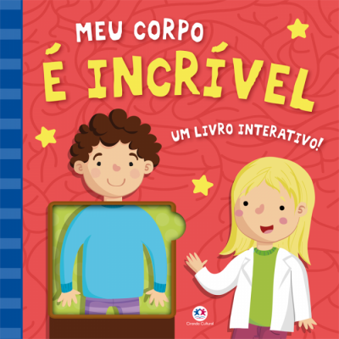

Editora: | Ciranda Cultural

ISBN: | 978-85-380-8710-6 | Preço: | R$59.90
Coleção:
Autor: | Ciranda Cultural | Ilustrador:
Licença:
Edição: | 1ª edição

Largura: | 25.8 | Altura: | 25.8
Lombada: | 1.3 | Profundidade: | -
Peso: | 0.4 | Acabamento:
Páginas: | 10 | Ano: | 2018

Linha de produto: | Livro com Abas | Faixa etária: | Crianças
Classificação: | Livre para todos os públicos | Assuntos: | Corpo Humano

Sinopse: | Acompanhe Lilian e Lucas em um dia animado e descubra o que acontece dentro do corpo humano. Levante as abas para ver como seu corpo é incrível!

